Sheet1
Fine-tuning là gì? So sánh Fine-tuning vs Transfer Learning

Tháng Tư 23, 2025
Chia sẻ với:
Nội dung bài viết
Fine-tuning là gì?
Điểm khác biệt giữa Fine-tuning và Pre-Training là gì?
Cách thức hoạt động của Fine-tuning
Các kỹ thuật Fine-tuning hàng đầu
Full fine-tuning
Parameter efficient fine-tuning (PEFT)
Partial fine-tuning
Additive fine-tuning
Adapters
Reparameterization
Fine-tuning large language models
Quá trình Fine-tuning Large Language Models
Các phương pháp Fine-tuning large language models
Instruction tuning
Reinforcement learning from human feedback (RLHF)
Các trường hợp sử dụng fine-tuning phổ biến
Những rủi ro và lợi ích của fine-tuning là gì?
Lợi ích của fine-tuning
Rủi ro và thách thức của fine-tuning
So sánh Fine-tuning vs RAG
So sánh Fine-tuning vs Prompt engineering

Fine-tuning trong Machine Learning là quá trình điều chỉnh một mô hình đã được pre-trained trên một tập dữ liệu nhỏ hơn, có mục tiêu cụ thể nhằm tối ưu hóa hiệu suất cho các tác vụ hoặc trường hợp sử dụng chuyên biệt. Fine-tuning tiết kiệm tài nguyên tính toán và gán nhãn dữ liệu, mang lại hiệu suất xử lý vượt xa so với mô hình pre-trained ban đầu.
Trong bài viết này, FPT.AI sẽ mô tả cụ thể các trường hợp sử dụng phổ biến, phân tích những rủi ro và lợi ích của fine-tuning trong thực tế. Bài viết cũng so sánh fine-tuning với RAG, transfer learning và prompt engineering để giúp bạn lựa chọn phương pháp phù hợp nhất cho nhu cầu cụ thể của mình.
Fine-tuning là gì?
Fine-tuning trong Machine Learning là quá trình điều chỉnh một mô hình đã được pre-trained trên một tập dữ liệu nhỏ hơn, có mục tiêu cụ thể nhằm tối ưu hóa hiệu suất cho các tác vụ hoặc trường hợp sử dụng cụ thể. Fine-tuning có thể được coi là một tập hợp con của Transfer Learning, cho phép tận dụng kiến thức mà mô hình hiện có đã học được làm điểm khởi đầu để tiếp thu kiến thức mới.
Về cơ bản, việc trau dồi khả năng của một base model đã được pre-trained sẽ dễ và rẻ hơn xây dựng và đào tạo một mô hình hoàn toàn mới từ đầu. Điều này đặc biệt hiệu quả với các mô hình Deep Learning phức tạp, có hàng triệu hoặc thậm chí hàng tỷ tham số, như các mô hình ngôn ngữ lớn (LLMs) trong lĩnh vực xử lý ngôn ngữ tự nhiên hoặc các Convolutional Neural Networks (CNNs) và Vision Transformers (ViTs) được sử dụng cho các tác vụ Computer Vision.
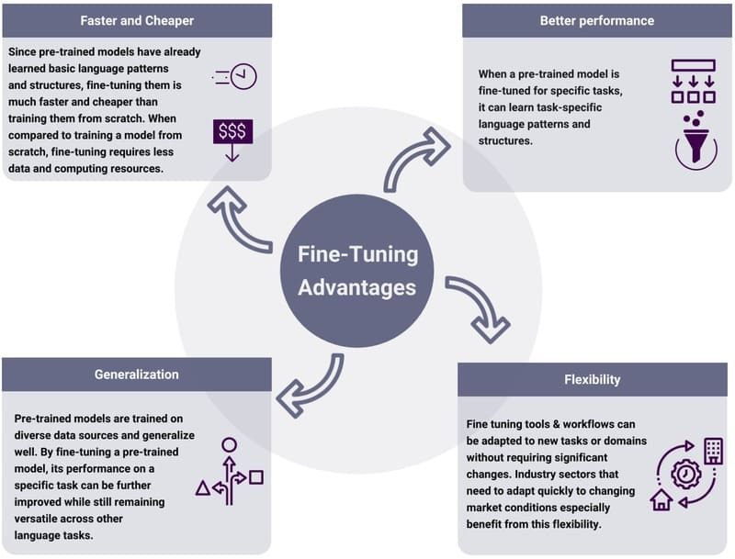
Lợi ích khi tận dụng Fine-tuning

Fine-tuning không chỉ giảm đáng kể lượng sức mạnh tính toán đắt tiền và dữ liệu có nhãn cần thiết để có được các mô hình được điều chỉnh cho các nhu cầu kinh doanh ngách, hiệu suất của một mô hình fine-tuned cũng vượt trội hơn mô hình pre-trained ban đầu. Ví dụ, một doanh nghiệp muốn tích hợp Generative AI vào hệ thống hỗ trợ khách hàng có thể fine-tune một LLM trên dữ liệu về thông tin sản phẩm, chính sách công ty và lịch sử tương tác với khách hàng. Mô hình fine-tuned sẽ cung cấp các phản hồi phù hợp và hữu ích hơn so với mô hình tổng quát ban đầu.
Fine-tuning đặc biệt có giá trị khi tài nguyên tính toán bị hạn chế hoặc dữ liệu liên quan khan hiếm. Phương pháp này cho phép bổ sung kiến thức từ bộ dữ liệu đào tạo ban đầu với dữ liệu độc quyền hoặc kiến thức chuyên ngành. Đây là một kỹ thuật Deep Learning quan trọng trong hành trình phổ biến hóa việc tiếp cận và tùy chỉnh các Foundation Models sử dụng cho Generative AI.
Quá trình fine-tuning CLIP trên mô hình VAE (Variational Autoencoder) được sử dụng cho việc tạo ra và phân loại hình ảnh

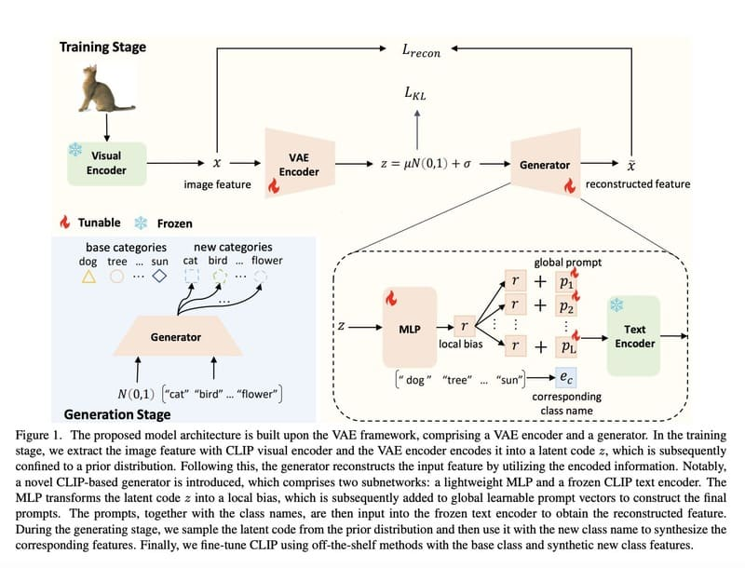

>>> XEM THÊM: Generative AI vs Machine Learning: Những khác biệt chính
Điểm khác biệt giữa Fine-tuning và Pre-Training là gì?
Pre-training và Fine-tuning là hai giai đoạn khác nhau trong quá trình phát triển mô hình học máy, đặc biệt là các mô hình học sâu.
Pre-training là giai đoạn đầu tiên khi xây dựng một mô hình, bắt đầu với các tham số được khởi tạo ngẫu nhiên. Pre-training áp dụng các trọng số và độ lệch khác nhau cho các phép toán xảy ra tại mỗi node trong neural network. Trong giai đoạn này, mô hình trải qua quá trình huấn luyện trên một tập dữ liệu khổng lồ để học các kiến thức tổng quát.
Quá trình Pre-training diễn ra thông qua nhiều vòng lặp, mỗi vòng gồm hai bước:
Forward Pass: Mô hình đưa ra dự đoán cho một batch các mẫu đầu vào từ dữ liệu huấn luyện và một hàm loss đo lường sự khác biệt giữa dự đoán và ground truth
Backpropagation: Một thuật toán tối ưu hóa, thường là gradient descent, được sử dụng để điều chỉnh trọng số mô hình trên toàn mạng để giảm loss
Các mô hình ngôn ngữ lớn (LLMs) thường được tiền huấn luyện thông qua Self-supervised Learning, trong đó các mô hình học thông qua các pretext tasks được thiết kế để lấy ground truth từ cấu trúc vốn có của dữ liệu không nhãn. Các pretext tasks này truyền đạt kiến thức hữu ích cho các downstream tasks qua một trong hai cách tiếp cận:
Self-prediction: Che một phần đầu vào và yêu cầu mô hình khôi phục
Contrastive Learning: Dạy mô hình tạo ra các biểu diễn tương tự cho dữ liệu liên quan và khác biệt cho dữ liệu không liên quan
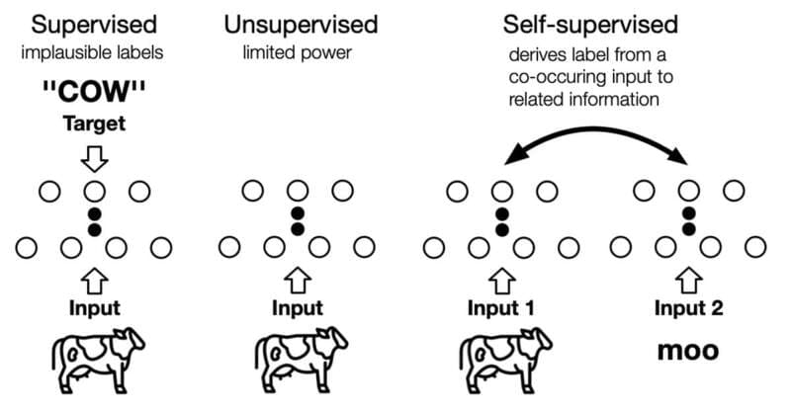
Phân biệt Supervised, Unsupervised và Semi – Supervised Learning

Ngược lại, Fine-tuning là quá trình tiếp theo sau pre-training. Thay vì bắt đầu từ đầu, fine-tuning sử dụng mô hình đã được pre-trained làm điểm xuất phát, sau đó tiếp tục huấn luyện trên một tập dữ liệu nhỏ hơn và cụ thể cho nhiệm vụ đích. Phương pháp này giúp tránh hiện tượng overfitting và dễ dàng thích nghi với nhiệm vụ cụ thể.
Tóm lại, sự khác biệt chính giữa pre-training và fine-tuning nằm ở:
1. Điểm khởi đầu: Pre-training bắt đầu với trọng số ngẫu nhiên; fine-tuning bắt đầu với trọng số đã được đào tạo
2. Kích thước dữ liệu: Pre-training sử dụng dữ liệu khổng lồ và đa dạng; fine-tuning sử dụng dữ liệu nhỏ hơn và cụ thể hơn
3. Mục tiêu: Pre-training nhằm học kiến thức tổng quát; fine-tuning nhằm chuyên biệt hóa cho tác vụ cụ thể
4. Trình tự: Pre-training là giai đoạn đầu tiên; fine-tuning là giai đoạn thứ hai, xây dựng trên kết quả của pre-training
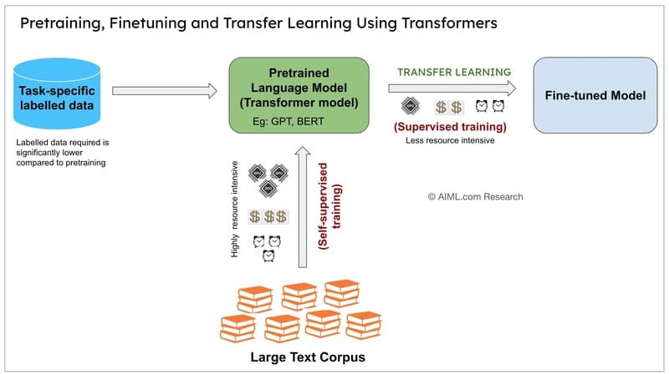
Phân biệt Pre – Training, Transfer Training và Fine – tuning

>>> XEM THÊM: Gán nhãn dữ liệu là gì? Data Labeling trong học máy và AI
Cách thức hoạt động của Fine-tuning
Fine-tuning bắt đầu với một mô hình pretrained đã được đào tạo trên một tập dữ liệu lớn, đa dạng, học được nhiều đặc điểm và mẫu khác nhau. Trong quá trình tiền huấn luyện, mô hình đã học cách tổng quát hóa bằng cách xác định các mẫu và đặc điểm cơ bản trong dữ liệu đào tạo, giúp nó có thể diễn giải chính xác các đầu vào mới.
Để bắt đầu fine-tuning, nhà phát triển mô hình xây dựng hoặc chọn một tập dữ liệu nhỏ hơn, chuyên biệt nhắm vào trường hợp sử dụng cụ thể. Các bộ dữ liệu này truyền đạt kiến thức miền cụ thể, phong cách hoặc tác vụ mà mô hình đang được fine-tuned. Ví dụ:
Một LLM pre-trained cho ngôn ngữ chung có thể được fine-tuned cho lập trình với một bộ dữ liệu mới chứa các yêu cầu lập trình và đoạn mã tương ứng
Một mô hình phân loại hình ảnh có thể học các loài chim mới thông qua các mẫu đào tạo có nhãn bổ sung
Một LLM có thể học cách bắt chước một phong cách viết cụ thể thông qua self-supervised learning trên các văn bản mẫu
Sau khi thu thập dữ liệu, nhà phát triển tiếp tục đào tạo mô hình pretrained. Thông thường, các lớp đầu của neural network, nắm bắt các đặc điểm cơ bản như kết cấu đơn giản trong hình ảnh hoặc vector embeddings trong văn bản, được “đóng băng” (giữ nguyên). Các lớp sau được điều chỉnh hoặc thêm vào để nắm bắt dữ liệu mới và phù hợp hơn với tác vụ hiện tại.
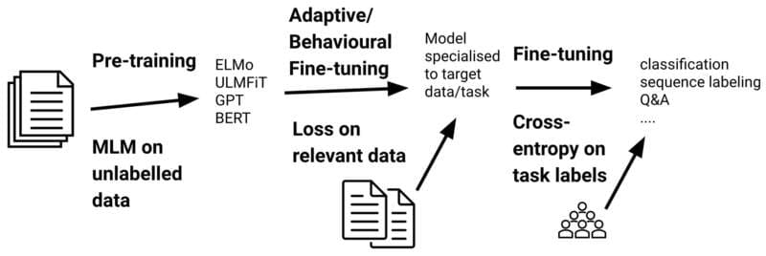
Cách thức hoạt động của Fine-tuning

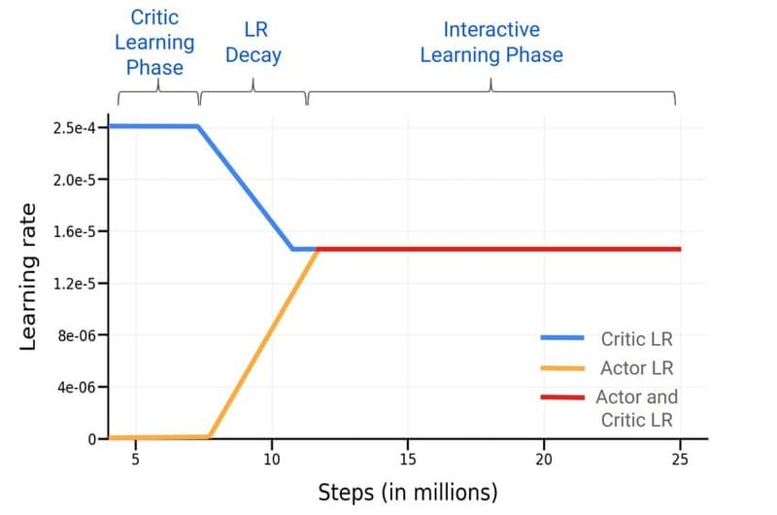
Để cân bằng giữa việc giữ lại kiến thức nền tảng quý giá và cải thiện hiệu suất cho tác vụ cụ thể, các nhà phát triển thường đặt learning rate thấp hơn – một hyperparameter mô tả mức độ điều chỉnh trọng số của mô hình trong quá trình đào tạo. Việc đặt learning rate thấp hơn giúp ngăn chặn những thay đổi mạnh đối với các trọng số đã học, đảm bảo mô hình vẫn giữ được kiến thức hiện có.
Fine-tuning thường liên quan đến supervised learning, nhưng cũng có thể liên quan đến reinforcement learning, self-supervised learning hoặc semi-supervised learning. Đặc biệt, semi-supervised learning kết hợp cả dữ liệu có nhãn và không nhãn, có lợi thế khi các ví dụ có nhãn phù hợp rất khan hiếm, giúp giảm gánh nặng thu thập đủ lượng dữ liệu có nhãn.
Learning Rate trong một quá trình huấn luyện mô hình reinforcement learning sử dụng kiến trúc Actor-Critic

>>> XEM THÊM: Text mining là gì? So sánh Text mining và Data Mining
Các kỹ thuật Fine-tuning hàng đầu
Fine-tuning có thể được sử dụng để cập nhật trọng số của toàn bộ mạng, nhưng vì lý do thực tế, không phải lúc nào cũng như vậy. Tồn tại nhiều phương pháp fine-tuning thay thế, thường được gọi dưới thuật ngữ chung là parameter-efficient fine-tuning (PEFT), chỉ cập nhật một tập con tham số của mô hình. Các phương pháp PEFT có thể giảm yêu cầu tính toán và giảm catastrophic forgetting (hiện tượng mà fine-tuning gây ra sự mất mát kiến thức cốt lõi của mô hình), thường không có sự thỏa hiệp đáng kể về hiệu suất.
Với sự đa dạng của các kỹ thuật fine-tuning, việc đạt được hiệu suất mô hình lý tưởng thường đòi hỏi nhiều lần lặp lại các chiến lược và thiết lập đào tạo, điều chỉnh các bộ dữ liệu và hyperparameter như batch size, learning rate và các điều khoản regularization.
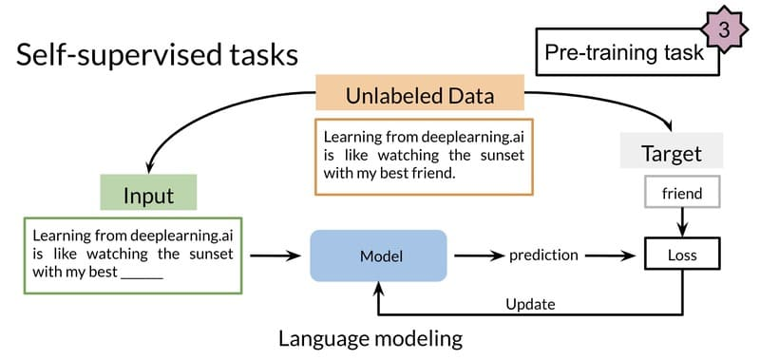
Minh hoạ sự kết hợp của các kỹ thuật Fine-tuning để tối ưu hoá mô hình

Full fine-tuning
Full fine-tuning là phương pháp đơn giản nhất về mặt khái niệm, đơn giản là cập nhật toàn bộ neural network. Phương pháp này về cơ bản giống quá trình pre-training: sự khác biệt cơ bản duy nhất giữa các quy trình full fine-tuning và pre-training là bộ dữ liệu được sử dụng và trạng thái ban đầu của tham số của mô hình.
Để tránh những thay đổi mất ổn định, một số hyperparameter có thể được điều chỉnh so với thông số kỹ thuật trong quá trình pre-training. Ví dụ, sử dụng learning rate nhỏ hơn (làm giảm độ lớn của mỗi cập nhật đối với trọng số mô hình) ít có khả năng dẫn đến catastrophic forgetting.
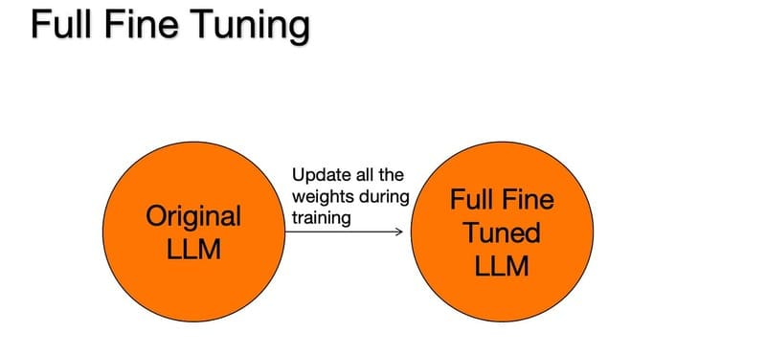
Full fine-tuning

>>> XEM THÊM: LLM Agent là gì? | Cách thức hoạt động, ưu và nhược điểm
Parameter efficient fine-tuning (PEFT)
Full fine-tuning đòi hỏi rất nhiều tính toán, tương tự như quá trình pre-training. Đối với các mô hình deep learning hiện đại với hàng trăm triệu hoặc thậm chí hàng tỷ tham số, phương pháp này thường tốn kém và không thực tế.
Parameter efficient fine-tuning (PEFT) bao gồm một loạt các phương pháp để giảm số lượng tham số cần được cập nhật để thích ứng hiệu quả một mô hình pre-trained lớn cho các ứng dụng downstream cụ thể. PEFT giảm đáng kể tài nguyên tính toán và bộ nhớ lưu trữ cần thiết. Các phương pháp PEFT thường ổn định hơn các phương pháp full fine-tuning, đặc biệt là cho các trường hợp sử dụng NLP.
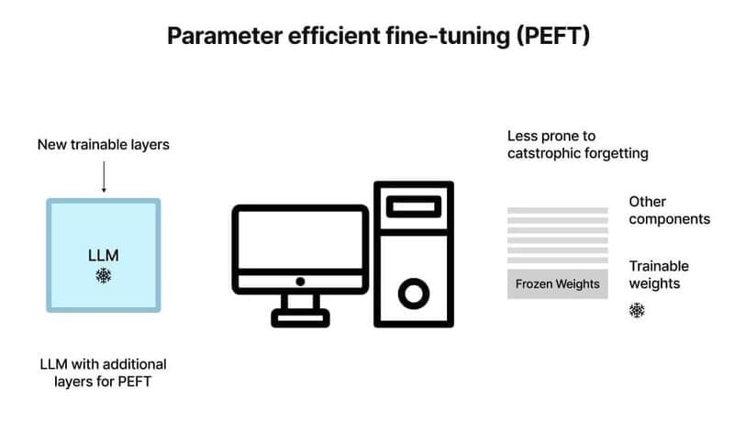
Parameter efficient fine-tuning (PEFT)

>>> XEM THÊM: NLU là gì? So sánh hiểu ngôn ngữ tự nhiên NLU vs NLP, NLG
Partial fine-tuning
Còn được gọi là selective fine-tuning, các phương pháp partial fine-tuning nhằm giảm yêu cầu tính toán bằng cách chỉ cập nhật tập con được chọn của các tham số đã pre-trained quan trọng nhất đối với hiệu suất mô hình. Các tham số còn lại được “đóng băng”, đảm bảo rằng chúng sẽ không bị thay đổi.
Cách tiếp cận partial fine-tuning trực quan nhất là chỉ cập nhật các lớp ngoài của neural network. Trong hầu hết các kiến trúc mô hình, các lớp bên trong (gần với lớp đầu vào nhất) chỉ nắm bắt các đặc điểm rộng, chung chung. Ví dụ, trong một CNN được sử dụng để phân loại hình ảnh, các lớp đầu tiên thường phân biệt các cạnh và kết cấu; mỗi lớp tiếp theo phân biệt các đặc điểm ngày càng tinh tế hơn cho đến khi phân loại cuối cùng được dự đoán ở lớp ngoài cùng.
Nói chung, tác vụ mới càng giống với tác vụ ban đầu, trọng số pre-trained của các lớp bên trong sẽ càng hữu ích cho tác vụ này, và càng ít lớp cần được cập nhật.
Các phương pháp partial fine-tuning khác bao gồm chỉ cập nhật các điều khoản bias của toàn bộ lớp của mô hình (thay vì trọng số đặc trưng cho node) và các phương pháp fine-tuning “sparse” chỉ cập nhật một tập hợp con các trọng số được chọn trong toàn bộ mô hình.
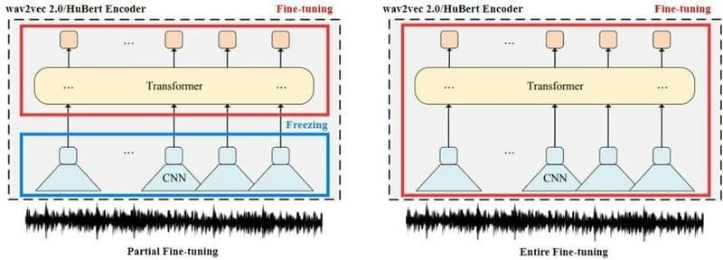
Sự khác nhau giữa Partial fine-tuning và Full fine-tuning

>>> XEM THÊM: Machine Translation là gì? 6 Ứng dụng dịch máy hàng đầu
Additive fine-tuning
Thay vì fine-tuning các tham số hiện có của một mô hình đã pre-trained, các phương pháp additive thêm tham số hoặc lớp bổ sung vào mô hình, đóng băng các trọng số pre-trained hiện có và chỉ đào tạo các thành phần mới đó. Cách tiếp cận này giúp duy trì sự ổn định của mô hình bằng cách đảm bảo rằng các trọng số pre-trained ban đầu vẫn không thay đổi.
Mặc dù điều này có thể làm tăng thời gian đào tạo, nhưng nó làm giảm đáng kể yêu cầu bộ nhớ vì có ít gradients và trạng thái tối ưu hóa hơn để lưu trữ. Theo Lialin và cộng sự, việc đào tạo tất cả tham số của một mô hình đòi hỏi bộ nhớ GPU nhiều hơn 12–20 lần so với chỉ riêng trọng số mô hình. Tiết kiệm bộ nhớ hơn nữa có thể đạt được thông qua quantization của các trọng số mô hình đã đóng băng, tương tự như việc giảm bitrate của một file âm thanh.
Một nhánh phụ của các phương pháp additive là prompt tuning, tương tự như prompt engineering nhưng giới thiệu soft prompts do AI tạo ra: các vector embeddings có thể học được nối với hard prompt của người dùng. Thay vì đào tạo lại mô hình, prompt tuning bao gồm việc đóng băng trọng số mô hình và thay vào đó đào tạo chính soft prompt.
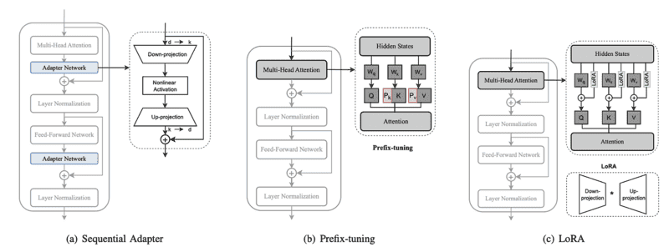
Additive fine-tuning

>>> XEM THÊM: Vision Language Models là gì? GPT 4o có phải là VLMs không?
Adapters
Adapter là một tập hợp con của additive fine-tuning, đưa các adapter modules (các lớp mới, cụ thể cho tác vụ) vào neural network và đào tạo các adapter modules này thay vì fine-tuning bất kỳ trọng số mô hình pre-trained nào. Trên thực tế, đo lường kết quả trên Masked Language Model như mô hình BERT, adapters đạt được hiệu suất tương đương với full fine-tuning trong khi chỉ đào tạo 3.6% số lượng tham số.
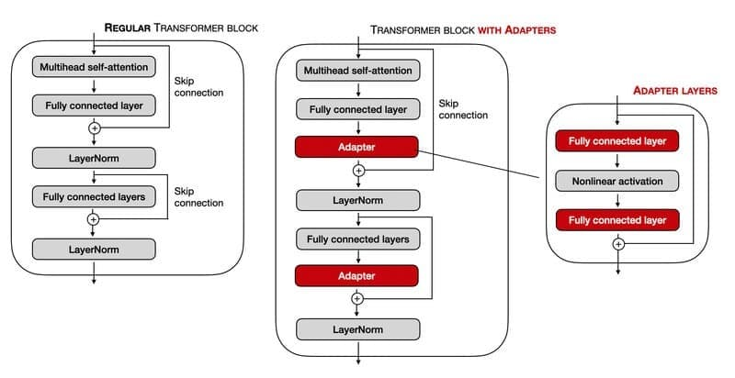
Adapters

>>> XEM THÊM: Masked Language Models là gì? Vai trò của MLMs trong NLP
Reparameterization
Các phương pháp dựa trên reparameterization như Low Rank Adaptation (LoRA) tận dụng low-rank transformation của các ma trận cao chiều (như ma trận khổng lồ của các trọng số mô hình pre-trained trong một transformer model). Các biểu diễn low-rank này bỏ qua thông tin cao chiều không đáng kể để nắm bắt cấu trúc thấp chiều cơ bản của trọng số mô hình, giảm đáng kể số lượng tham số có thể đào tạo.
LoRA từ bỏ việc tối ưu hóa trực tiếp ma trận trọng số mô hình và thay vào đó tối ưu hóa một ma trận cập nhật trọng số mô hình (delta weights), được chèn vào mô hình. Ma trận cập nhật này được biểu diễn dưới dạng hai ma trận nhỏ hơn (lower rank), giảm đáng kể số lượng tham số cần được cập nhật, đẩy nhanh quá trình fine-tuning và giảm bộ nhớ cần thiết.
Một lợi ích bổ sung của LoRA là, vì những gì đang được tối ưu hóa và lưu trữ là sự khác biệt (delta) giữa các trọng số pre-trained ban đầu và các trọng số fine-tuned, các LoRA cụ thể cho tác vụ khác nhau có thể được “hoán đổi” khi cần thiết để điều chỉnh mô hình pre-trained cho một trường hợp sử dụng nhất định.
Một loạt các dẫn xuất của LoRA đã được phát triển, chẳng hạn như QLoRA, làm giảm hơn nữa độ phức tạp tính toán bằng cách lượng tử hóa transformer model trước khi thực hiện LoRA.
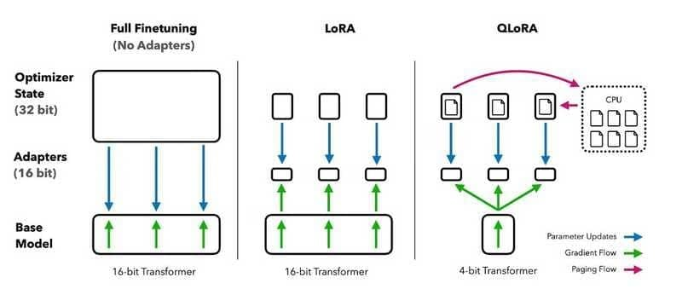
Sự khác biệt giữa Full Fine – tuning, LoRA và QLoRA

>>> XEM THÊM: Machine Vision là gì? So sánh Machine Vision vs Computer Vision
Fine-tuning large language models
Fine-tuning là một phần thiết yếu của chu kỳ phát triển LLM, cho phép các khả năng ngôn ngữ thô của các base foundation models được điều chỉnh cho nhiều trường hợp sử dụng, từ chatbots đến lập trình và các lĩnh vực khác.
Quá trình Fine-tuning Large Language Models
LLMs được pre-train bằng cách sử dụng self-supervised learning trên một kho ngữ liệu khổng lồ của dữ liệu không nhãn. Autoregressive language models, như GPT của OpenAI, Gemini của Google hoặc các mô hình Llama của Meta, được đào tạo để dự đoán từ tiếp theo trong một chuỗi cho đến khi nó hoàn thành.
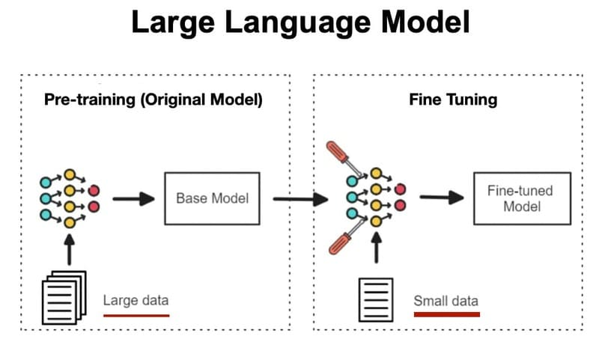
Quá trình Fine-tuning Large Language Models

Trong pre-training, các mô hình được cung cấp phần đầu của một câu mẫu lấy từ dữ liệu đào tạo và được giao nhiệm vụ liên tục dự đoán từ tiếp theo trong chuỗi. Đối với mỗi dự đoán, từ tiếp theo thực tế của câu mẫu ban đầu đóng vai trò là ground truth.
Mặc dù pre-training này mang lại khả năng tạo văn bản mạnh mẽ, nhưng không mang lại sự hiểu biết thực sự về ý định của người dùng. Ở mức cơ bản, autoregressive LLMs không thực sự trả lời prompt; chúng chỉ thêm văn bản vào đó. Nếu không có hướng dẫn rất cụ thể dưới dạng prompt engineering, một LLM pre-trained (chưa được fine-tuned) chỉ đơn giản dự đoán từ tiếp theo có thể có trong một chuỗi được bắt đầu bởi prompt.
Ví dụ, nếu được nhắc với “dạy tôi cách tạo một resumé”, một LLM chưa fine-tuned có thể trả lời với “sử dụng Microsoft Word”. Đó là một cách hợp lệ để hoàn thành câu, nhưng không phù hợp với mục tiêu của người dùng. Mô hình có thể đã có kiến thức đáng kể về việc viết resumé, nhưng nếu không fine-tuning, kiến thức này có thể không được truy cập.
Do đó, quá trình fine-tuning đóng vai trò quan trọng không chỉ trong việc điều chỉnh foundation models cho giọng điệu và trường hợp sử dụng độc đáo, mà còn trong việc làm cho chúng hoàn toàn phù hợp cho việc sử dụng thực tế.
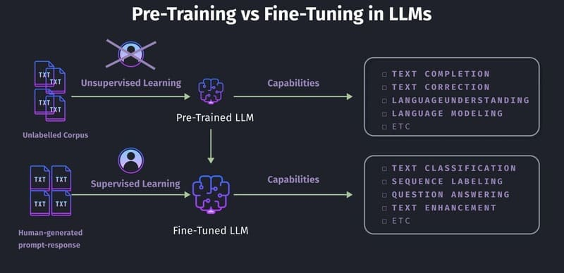
Điểm khác biệt giữa Fine-tuning vs Pre-Training các mô hình ngôn ngữ lớn

>>> XEM THÊM: Khám phá 5 loại Generative Models (mô hình tạo sinh) nổi bật
Các phương pháp Fine-tuning large language models
Instruction tuning
Instruction tuning là một tập con của supervised fine-tuning (SFT), thường được sử dụng để fine-tune LLM cho việc sử dụng chatbot, giúp LLM tạo ra các phản hồi giải quyết trực tiếp hơn nhu cầu của người dùng và tuân theo các hướng dẫn tốt hơn.
Các ví dụ đã được gán nhãn, theo định dạng (prompt, response) – trong đó các prompt mẫu bao gồm các tác vụ định hướng hướng dẫn, như “dịch câu sau từ tiếng Anh sang tiếng Tây Ban Nha” hoặc “phân loại câu sau là Tích cực hoặc Tiêu cực” – thể hiện cách phản hồi với các prompt đại diện cho nhiều trường hợp sử dụng, như trả lời câu hỏi, tóm tắt hoặc dịch thuật.
Trong việc cập nhật trọng số mô hình để giảm thiểu loss giữa đầu ra của mô hình và các mẫu đã được gán nhãn, LLM học cách thêm văn bản vào các prompt theo cách hữu ích hơn và tuân theo các hướng dẫn tốt hơn. Tiếp tục ví dụ prompt trước đây về “dạy tôi cách viết một bản lý lịch,” tập dữ liệu được sử dụng cho SFT có thể chứa một số cặp (prompt, response) chứng minh rằng cách mong muốn để phản hồi là cung cấp các gợi ý từng bước, thay vì chỉ hoàn thành câu.
Instruction tuning

>>> XEM THÊM: 10 Cách viết prompt ChatGPT hiệu quả cho người mới sử dụng
Reinforcement learning from human feedback (RLHF)
Mặc dù instruction tuning có thể dạy mô hình các hành vi hữu hình, đơn giản như cách cấu trúc các phản hồi, nhưng việc dạy các phẩm chất trừu tượng của con người như sự hữu ích, độ chính xác, sự hài hước hoặc sự đồng cảm thông qua các ví dụ đã được gán nhãn có thể rất tốn công sức và khó khăn.
Để điều chỉnh đầu ra của mô hình phù hợp hơn với hành vi con người lý tưởng, đặc biệt là cho các trường hợp sử dụng hội thoại như chatbot, SFT có thể được bổ sung bằng reinforcement learning, cụ thể hơn là RLHF. RLHF (còn được gọi là reinforcement learning from human preferences) giúp fine-tune các mô hình cho các phẩm chất phức tạp, không được định nghĩa rõ ràng hoặc khó xác định thông qua các ví dụ rời rạc.
Ví dụ, để dạy một mô hình trở nên “hài hước” với SFT không chỉ đòi hỏi chi phí và công sức viết đủ trò đùa để tạo thành một mẫu có thể học được, mà còn đòi hỏi những gì một nhà khoa học dữ liệu nhất định cho là hài hước phải phù hợp với những gì cơ sở người dùng sẽ thấy hài hước.
RLHF cung cấp một giải pháp thay thế thu thập từ đám đông theo toán học: gợi ý LLM tạo ra các trò đùa và để người kiểm tra đánh giá chất lượng của chúng. Những đánh giá này có thể được sử dụng để đào tạo một reward model để dự đoán các loại trò đùa sẽ nhận được phản hồi tích cực, và đến lượt nó, reward model đó có thể được sử dụng để đào tạo LLM thông qua reinforcement learning.
Một cách thực tế hơn, RLHF nhằm giải quyết các thách thức hiện sinh của LLM, như hallucination, phản ánh các định kiến xã hội vốn có trong dữ liệu đào tạo hoặc đối phó với đầu vào của người dùng thô lỗ hoặc đối kháng.
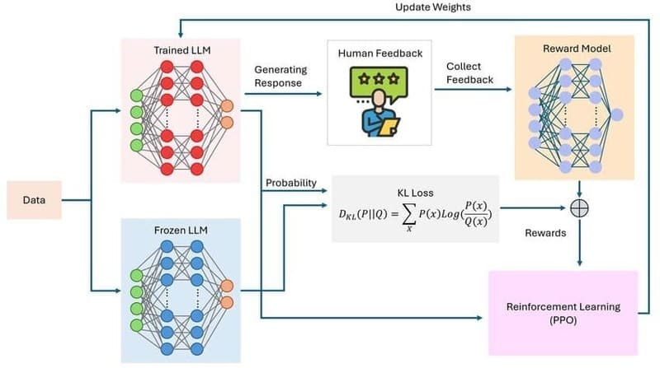
Reinforcement learning from human feedback (RLHF)

>>> XEM THÊM: Text Preprocessing – Kỹ thuật tiền xử lý văn bản trong NLP (Natural Language Processing)
Các trường hợp sử dụng fine-tuning phổ biến
Fine-tuning có nhiều ứng dụng thực tế đa dạng trong môi trường kinh doanh và nghiên cứu. Dưới đây là những trường hợp sử dụng phổ biến nhất:
Dịch vụ khách hàng: Các doanh nghiệp có thể fine-tune một mô hình ngôn ngữ lớn (LLM) tổng quát trên tập dữ liệu tương tác hỗ trợ khách hàng đã có trước đó, giúp AI chatbot phản hồi hiệu quả hơn với các câu hỏi cụ thể về sản phẩm và chính sách của công ty. Ví dụ, một mô hình đã được fine-tune trên dữ liệu về thông tin sản phẩm, chính sách công ty và lịch sử tương tác với khách hàng sẽ cung cấp các phản hồi phù hợp và hữu ích hơn so với mô hình tổng quát ban đầu.
Bán lẻ và thương mại điện tử: Các nền tảng thương mại điện tử có thể cải thiện công cụ đề xuất sản phẩm bằng cách fine-tune mô hình pretrained trên dữ liệu tương tác người dùng như lịch sử mua hàng và đánh giá. Mô hình sau khi fine-tune sẽ cung cấp đề xuất sản phẩm được cá nhân hóa và chính xác hơn.
Chăm sóc sức khỏe và y tế: Các nhà nghiên cứu y tế có thể fine-tune mô hình xử lý hình ảnh đã pretrained trên tập dữ liệu hình ảnh CT đặc trưng cho một bệnh lý hiếm. Điều này cho phép mô hình xác định các dấu hiệu của bệnh với độ chính xác cao hơn mà không cần phải đào tạo một mô hình hoàn toàn mới từ đầu.
Nghiên cứu lịch sử: Các nhà sử học làm việc về việc số hóa văn bản cổ có thể sử dụng fine-tuning để cải thiện nhận dạng ký tự quang học trên ngôn ngữ cổ. Pretraining một mô hình xử lý ngôn ngữ tự nhiên (NLP) trên kho ngữ liệu của các văn bản cổ giúp mô hình nhận ra tốt hơn các đặc điểm ngôn ngữ đặc trưng.
Bảo tồn và phát triển bền vững: Các nhóm sinh thái theo dõi động vật hoang dã có thể fine-tune mô hình xử lý âm thanh đã pretrained trên tập dữ liệu bản ghi âm thanh rừng để phân biệt âm thanh động vật từ tiếng ồn nền, giúp cô lập và nhận dạng tiếng ồn động vật cụ thể.
Tùy chỉnh phong cách và giọng điệu: Các mô hình có thể được fine-tune để phản ánh giọng điệu mong muốn của một thương hiệu, từ việc thực hiện các mẫu hành vi phức tạp và phong cách minh họa đặc trưng đến những điều chỉnh đơn giản như bắt đầu mỗi cuộc trao đổi với một lời chào lịch sự nhất định.
Chuyên môn hóa cho các tác vụ cụ thể: Khả năng ngôn ngữ tổng quát của LLM có thể được mài giũa cho các tác vụ cụ thể. Ví dụ, các mô hình Llama 2 của Meta đã được phát hành dưới dạng các base foundation model, các biến thể được điều chỉnh cho chatbot (Llama-2-chat) và các biến thể được điều chỉnh cho mã (Code Llama).
Thêm kiến thức chuyên ngành: Fine-tuning giúp bổ sung kiến thức chuyên ngành vào mô hình, đặc biệt hữu ích trong các bối cảnh pháp lý, tài chính hoặc y tế, thường đòi hỏi từ vựng chuyên môn và kiến thức bí truyền mà có thể không có đủ trong quá trình pre-training.
Few-shot learning: Mô hình có kiến thức tổng quát mạnh mẽ thường có thể được fine-tune cho các tác vụ phân loại cụ thể bằng cách sử dụng số lượng ví dụ tương đối ít, tối ưu hóa hiệu quả nguồn lực.
Giải quyết các trường hợp ngoại lệ: Fine-tuning giúp mô hình xử lý những tình huống đặc biệt không xuất hiện trong dữ liệu pre-training. Bằng cách học từ các ví dụ đã được gán nhãn về những tình huống này, mô hình có thể phản ứng phù hợp khi gặp chúng trong thực tế.
Tích hợp dữ liệu độc quyền: Các công ty có thể tận dụng pipeline dữ liệu độc quyền của riêng mình để fine-tune mô hình, tích hợp kiến thức này vào mô hình mà không cần đào tạo từ đầu, giúp tạo ra các giải pháp AI phù hợp với nhu cầu riêng của doanh nghiệp.
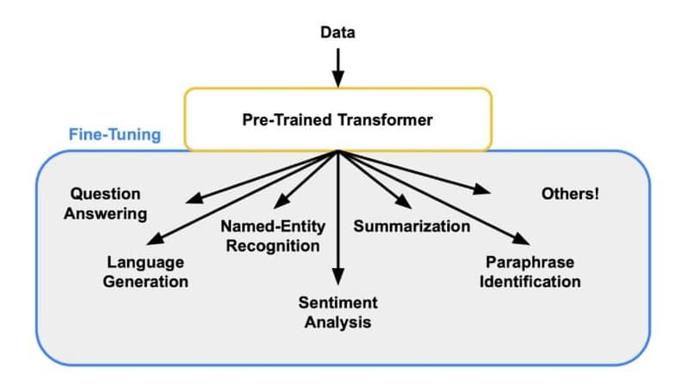
Ứng dụng của Fine-tuned LLMs

>>> XEM THÊM: Cách tạo chatbot đa kênh dễ dàng, thuận tiện
Những rủi ro và lợi ích của fine-tuning là gì?
Fine-tuning mang lại nhiều lợi ích đáng kể, nhưng cũng đi kèm với một số rủi ro và thách thức cần được cân nhắc kỹ lưỡng.
Lợi ích của fine-tuning
Hiệu quả về chi phí và tài nguyên: Fine-tuning một mô hình pretrained thường nhanh hơn, tiết kiệm chi phí và hiệu quả về mặt tính toán hơn nhiều so với việc huấn luyện một mô hình từ đầu. Điều này dẫn đến chi phí thấp hơn và yêu cầu cơ sở hạ tầng ít nặng nề hơn, giảm đáng kể lượng sức mạnh tính toán đắt tiền và dữ liệu có nhãn cần thiết.
Hiệu suất tốt hơn trên các trường hợp sử dụng ngách: Mô hình pretrained sau khi fine-tune, với sự kết hợp giữa học nền tảng rộng và đào tạo cụ thể cho tác vụ, có thể đạt được hiệu suất cao trong các trường hợp sử dụng chuyên biệt. Đặc biệt hữu ích trong các tình huống mà dữ liệu cụ thể cho tác vụ bị hạn chế hoặc khan hiếm.
Dân chủ hóa các khả năng Machine Learning: Fine-tuning giúp làm cho các mô hình Machine Learning tiên tiến dễ tiếp cận hơn cho các cá nhân và tổ chức có hạn chế về tài nguyên tính toán và tài chính. Ngay cả các tổ chức nhỏ không thể xây dựng mô hình từ đầu cũng có thể điều chỉnh mô hình pretrained cho nhiều ứng dụng khác nhau.
Tận dụng kiến thức đã học: Fine-tuning cho phép tận dụng kiến thức mà mô hình hiện có đã học được, làm điểm khởi đầu để tiếp thu kiến thức mới, giúp bổ sung kiến thức từ bộ dữ liệu ban đầu với dữ liệu độc quyền hoặc kiến thức chuyên ngành.
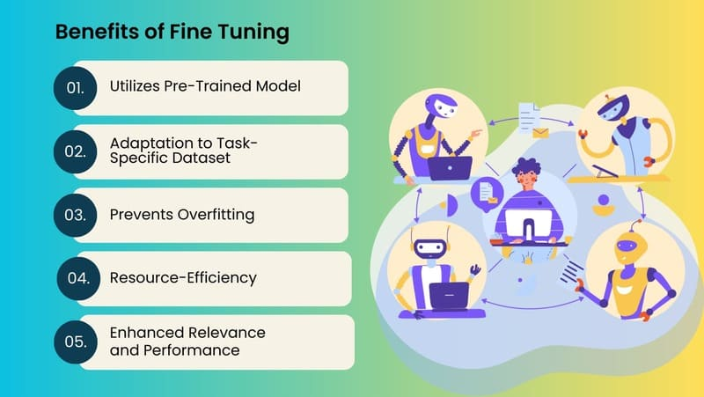
Lợi ích của fine-tuning

Rủi ro và thách thức của fine-tuning
Overfitting: Một vấn đề phổ biến khi làm việc với các tập dữ liệu nhỏ, overfitting xảy ra khi mô hình bám sát dữ liệu đào tạo quá mức và học các đặc điểm không liên quan (nhiễu), gây ra hiệu suất kém trên dữ liệu mới, chưa từng thấy. Các chiến lược như data augmentation, regularization và kết hợp các lớp dropout có thể giúp giảm thiểu hạn chế này.
Cân bằng kiến thức mới và đã học trước đó: Có rủi ro là mô hình sau khi fine-tune sẽ quên kiến thức chung thu được trong quá trình pretraining, đặc biệt nếu dữ liệu mới khác biệt đáng kể so với dữ liệu ban đầu. Hiện tượng này được gọi là catastrophic forgetting. Đóng băng quá nhiều lớp có thể ngăn mô hình thích nghi tốt với tác vụ mới, trong khi đóng băng quá ít có nguy cơ mất các đặc điểm pre-learned quan trọng.
Phụ thuộc vào các mô hình pretrained: Fine-tuning phụ thuộc nhiều vào mô hình pretrained, nên bất kỳ lỗi hoặc hạn chế nào trong mô hình đó có thể ảnh hưởng đến mô hình sau khi fine-tune. Ví dụ, nếu mô hình pretrained thể hiện bias hoặc lỗ hổng bảo mật, những vấn đề đó có thể tồn tại hoặc thậm chí trở nên tệ hơn nếu không được khắc phục trước hoặc trong quá trình fine-tuning.
Yêu cầu về chuyên môn kỹ thuật: Mặc dù fine-tuning đòi hỏi ít tài nguyên hơn so với đào tạo từ đầu, nó vẫn cần một mức độ chuyên môn về machine learning để thực hiện hiệu quả, đặc biệt khi điều chỉnh hyperparameters như learning rate để cân bằng giữa việc giữ lại kiến thức nền và cải thiện hiệu suất cho tác vụ mới.
Giới hạn về khả năng mở rộng: Phương pháp fine-tuning truyền thống (full fine-tuning) có thể gặp khó khăn khi áp dụng cho các mô hình rất lớn với hàng tỷ tham số, đòi hỏi các phương pháp PEFT (Parameter-Efficient Fine-Tuning) phức tạp hơn.
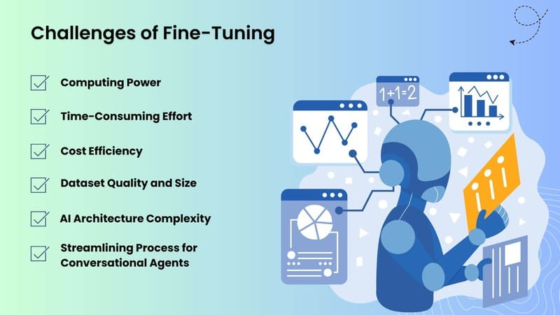
Rủi ro và thách thức của fine-tuning

>>> XEM THÊM: Data Leakage là gì? Cách ngăn chặn rò rỉ dữ liệu khi triển khai Generative AI cho doanh nghiệp
So sánh Fine-tuning vs RAG
Không giống như transfer learning và fine-tuning là các phương pháp đào tạo mô hình, Retrieval Augmented Generation (RAG) là một kiến trúc mô hình NLP cụ thể, kết hợp một language model được pretrained với hệ thống truy xuất kiến thức. RAG cho phép nâng cao đầu ra mô hình bằng cách kết hợp thông tin bổ sung từ nguồn dữ liệu bên ngoài.
Cách thức hoạt động của RAG:
Mô hình truy xuất thông tin ngữ cảnh từ nguồn kiến thức bên ngoài (cơ sở dữ liệu, bộ sưu tập tài liệu)
Mô hình Generative AI sử dụng dữ liệu đó để cung cấp thông tin cho đầu ra
Cho phép các mô hình truy cập động các nguồn kiến thức bên ngoài trong thời gian thực
Nền tảng cho phản hồi AI trong thông tin có thể xác minh
Sự khác biệt chính giữa RAG và Fine-tuning:
Tiêu chí | RAG | Fine-tuning
Cách tiếp cận | Kết hợp truy xuất thông tin với generative AI | Điều chỉnh tham số mô hình
Dữ liệu | Truy cập dữ liệu bên ngoài khi cần | Đòi hỏi dữ liệu đào tạo mới
Kiến thức cập nhật | Có thể truy cập thông tin mới nhất | Bị giới hạn bởi dữ liệu đào tạo
Tính linh hoạt | Dễ thay đổi nguồn dữ liệu | Cần đào tạo lại để thích ứng
Yêu cầu tính toán | Yêu cầu ít tài nguyên đào tạo hơn | Cần tài nguyên tính toán đáng kể
RAG đặc biệt phù hợp khi:
Cần truy cập thông tin gần đây hoặc được lưu trữ riêng tư
Muốn giảm nguy cơ hallucination (đầu ra không chính xác từ mô hình)
Cần cung cấp thông tin có thể xác minh từ các nguồn đáng tin cậy
Không có đủ tài nguyên để fine-tune lại mô hình thường xuyên
Ví dụ, một công ty công nghệ y tế xây dựng chatbot trả lời câu hỏi của bệnh nhân có thể bắt đầu bằng fine-tuning base LLM cho lĩnh vực y tế, sau đó triển khai RAG để cải thiện độ chính xác và cá nhân hóa phản hồi bằng cách cho phép mô hình truy cập vào cơ sở dữ liệu y tế và hồ sơ sức khỏe.
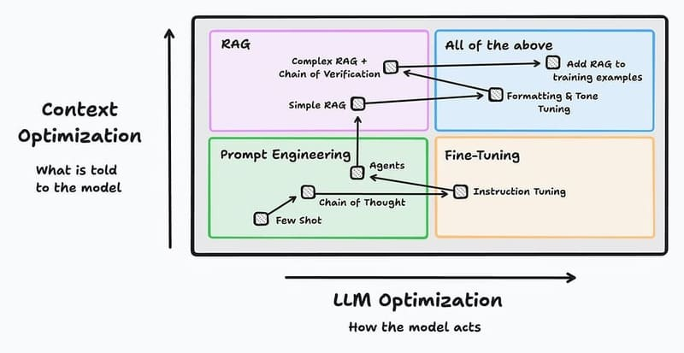
Nên áp dụng chiến lược đào tạo mô hình nào cho doanh nghiệp?

>>> XEM THÊM: Robotic Process Automation là gì? Các ứng dụng của RPA trong thực tiễn
So sánh Fine-tuning vs Prompt engineering
Prompt engineering tối ưu hóa đầu ra của các mô hình Generative AI bằng cách thực hiện các thay đổi chiến lược đối với đầu vào của người dùng (prompts). Kỹ thuật này cho phép thử nghiệm prompt với kết quả mô hình mà không cần đào tạo lại hoặc tài nguyên tính toán bổ sung.
Tuy nhiên thiết kế prompts hiệu quả đòi hỏi một mức độ quen thuộc với cấu trúc, khả năng và hạn chế của mô hình. Prompt engineering tốt nghĩa là viết các prompts rõ ràng, cụ thể và có ngữ cảnh dẫn đến các phản hồi chính xác và phù hợp hơn.
Sự khác biệt chính giữa Prompt Engineering và Fine-tuning:
Tiêu chí | Prompt Engineering | Fine-tuning
Cách tiếp cận tối ưu hóa | Cải thiện đầu ra AI bằng cách điều chỉnh cách người dùng tương tác với mô hình hiện có | Thay đổi chính mô hình bằng cách đào tạo lại nó trên dữ liệu mới
Hiệu suất | Giới hạn bởi khả năng của mô hình gốc | Có thể cải thiện hiệu suất lâu dài cho lĩnh vực chuyên biệt
Tích hợp kiến thức | Giới hạn trong kiến thức có sẵn của mô hình | Có thể tích hợp kiến thức chuyên ngành hoặc dữ liệu độc quyền
Nhất quán | Có thể thay đổi giữa các prompt | Mô hình phản ứng nhất quán với các prompt tương tự
Độ phức tạp kỹ thuật | Người dùng cần khả năng viết prompts hiệu quả | Đòi hỏi chuyên môn trong machine learning và quản lý dữ liệu, liên quan đến nhiều lập kế hoạch và phối hợp hơn
Yêu cầu tài nguyên | Không đòi hỏi dữ liệu mới hoặc tài nguyên tính toán đắt đỏ, chỉ dựa vào đầu vào của con người | Đòi hỏi sức tính toán đáng kể và các tập dữ liệu chất lượng cao, thời gian và chuyên môn kỹ thuật
Tính linh hoạt khi tinh chỉnh | Người dùng có thể thử nghiệm, cải tiến prompt ngay lập tức, tuỳ chỉnh chi tiết để tạo ra các đầu ra cá nhân cho trường hợp sử dụng cụ thể | Mất nhiều thời gian để đào tạo, thử nghiệm và triển khai, tạo ra những thay đổi vĩnh viễn đối với hành vi mô hình nhưng ít thích ứng hơn trong thời gian thực (khi tuỳ chỉnh phải thay đổi toàn diện cho toàn bộ mô hình)
Tổ chức nên chọn Prompt Engineering khi:
Cần giải pháp nhanh chóng và linh hoạt
Ngân sách và tài nguyên tính toán hạn chế
Không có dữ liệu đào tạo chuyên biệt đủ lớn
Cần thích ứng liên tục với các yêu cầu đa dạng
Đội ngũ có kỹ năng thiết kế prompt tốt
Fine-tuning phù hợp hơn khi doanh nghiệp:
Có thể đầu tư thời gian và tài nguyên dài hạn
Có lượng dữ liệu chuyên ngành lớn và chất lượng cao
Cần hiệu suất ổn định và nhất quán cho một lĩnh vực cụ thể
Muốn tạo ra lợi thế cạnh tranh từ mô hình AI được cá nhân hóa
Có đội ngũ kỹ thuật với chuyên môn về machine learning
Tuy nhiên, kết hợp cả prompt engineering và fine-tuning thường mang lại kết quả tốt nhất. Doanh nghiệp nên áp dụng chiến lược:
Sử dụng prompt engineering để thực hiện các điều chỉnh nhanh, linh hoạt cho các tác vụ cá nhân
Dành các lần chạy fine-tuning cho những thay đổi mô hình sâu hơn, dài hạn hơn
Áp dụng prompt engineering trên mô hình đã fine-tune để tối ưu hóa hơn nữa kết quả
Ví dụ, một công ty có thể fine-tune LLM cơ bản cho lĩnh vực tài chính, sau đó sử dụng prompt engineering để cá nhân hóa phản hồi cho từng khách hàng cụ thể hoặc tình huống thị trường.
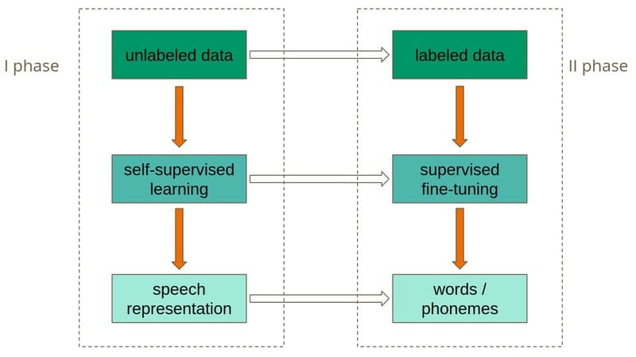
Doanh nghiệp nên kết hợp cả FIne-Tuning và Prompt Engineering để khai thác tối đa hoá tiềm năng của dữ liệu huấn luyện

Tóm lại, Fine-tuning đóng vai trò then chốt trong việc biến các mô hình AI tổng quát thành những công cụ tùy chỉnh cho từng lĩnh vực cụ thể. Phương pháp này mang đến hiệu quả về chi phí và tài nguyên, hiệu suất cao hơn trên các trường hợp sử dụng ngách và dân chủ hóa công nghệ AI cho các tổ chức nhỏ. Trong tương lai, Fine-tuning là công nghệ mở ra cánh cửa cho các ứng dụng AI chất lượng cao mà không cần đến nguồn lực khổng lồ để đào tạo mô hình từ đầu.

TL
Transfer Learning là gì? Transfer learning vs Fine-tuning

Tháng Tư 9, 2025
Chia sẻ với:
Nội dung bài viết
Transfer learning là gì?
Cơ chế hoạt động của Transfer Learning
Các bước trong quy trình Transfer Learning cơ bản
Chọn mô hình pre-trained phù hợp
Khởi động (Warm up)
Thêm các lớp mới
Fine-tuning mô hình
Các loại Transfer Learning chính
Học chuyển giao quy nạp (Inductive Transfer Learning)
Học chuyển giao không giám sát (Unsupervised Transfer Learning)
Học chuyển giao suy diễn (Transductive Transfer Learning)
So sánh Transfer learning vs Fine-tuning
Ưu và nhược điểm của Transfer Learning
Ưu điểm
Nhược điểm
Ứng dụng của Transfer Learning là gì?

Transfer Learning là phương pháp trong học máy giúp tận dụng kiến thức từ mô hình đã được huấn luyện trước đó để giải quyết bài toán mới. Thực chất, đây là cách mô phỏng khả năng bẩm sinh của con người trong việc chuyển giao kiến thức giữa các nhiệm vụ khác nhau. Giống như cách chúng ta vận dụng kinh nghiệm lái xe máy để học lái ô tô nhanh hơn, hoặc áp dụng kỹ năng chơi piano cổ điển để dễ dàng tiếp cận piano jazz, Transfer Learning cho phép các mô hình học máy “mượn” sự hiểu biết từ mô hình đã được đào tạo tốt và áp dụng vào nhiệm vụ mới có liên quan.
Cùng FPT.AI khám phá sâu hơn cách thức hoạt động, các loại hình, quy trình thực hiện, những ưu nhược điểm và các ứng dụng thực tế của Transfer Learning – một kỹ thuật đang ngày càng trở nên thiết yếu trong thời đại dữ liệu lớn và trí tuệ nhân tạo.
Transfer learning là gì?
Transfer Learning (học chuyển giao) là phương pháp trong học máy (machine learning) giúp tận dụng kiến thức từ mô hình đã được huấn luyện trước (pretrained models) đó để giải quyết bài toán mới. Thay vì bắt đầu từ con số không, phương pháp này “mượn” sự hiểu biết từ một mô hình đã được đào tạo tốt trên một tập dữ liệu lớn và áp dụng vào nhiệm vụ mới có liên quan. Theo định nghĩa của Goodfellow và cộng sự trong cuốn sách “Deep Learning“, đây là “tình huống mà những gì đã học được trong một bối cảnh được khai thác để cải thiện khả năng khái quát hóa trong một bối cảnh khác”.

Transfer Learning là phương pháp trong học máy giúp tận dụng kiến thức từ mô hình đã được huấn luyện trước đó để giải quyết bài toán mới

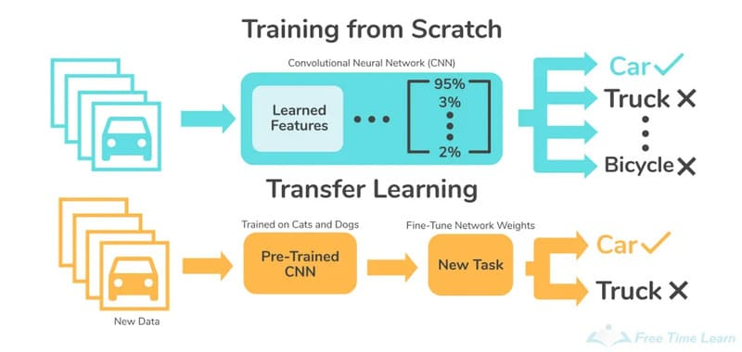

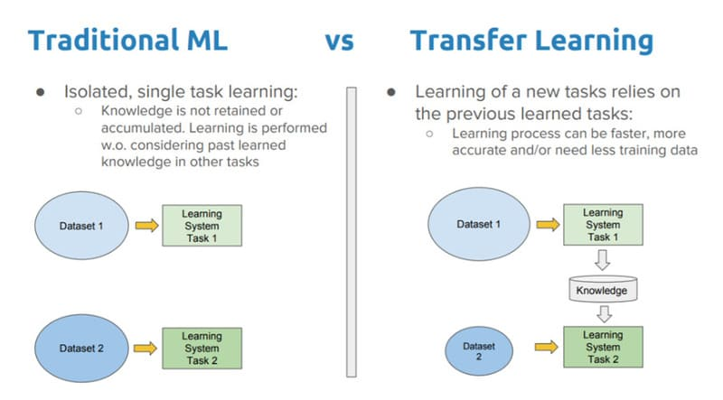
Về mặt kỹ thuật, Transfer Learning chuyển giao kiến thức từ miền nguồn (source domain) sang miền đích (target domain) và từ nhiệm vụ nguồn (source task) sang nhiệm vụ đích (target task). Điều này tạo ra sự khác biệt rõ rệt so với cách tiếp cận học máy truyền thống – vốn yêu cầu xây dựng mô hình hoàn toàn mới, cô lập cho mỗi tác vụ riêng biệt, không lưu giữ hay chuyển giao kiến thức giữa các mô hình.
So sánh Transfer Learning vs Machine Learning

Động lực chính của Transfer Learning, đặc biệt trong học sâu, xuất phát từ thực tế rằng việc có được lượng lớn dữ liệu được gán nhãn cho các mô hình có giám sát thường rất khó khăn và tốn kém. Andrew Ng, một chuyên gia hàng đầu trong lĩnh vực AI, đã nhận định rằng “Sau khi học có giám sát – Học chuyển giao sẽ là động lực tiếp theo cho thành công thương mại của ML”.
Thay vì coi mỗi bài toán là một hòn đảo riêng biệt, Transfer Learning xây dựng cầu nối giữa kiến thức cũ và mới, tận dụng các tính năng, trọng số và đặc trưng đã học được, giúp mô hình học nhanh hơn, chính xác hơn và tiết kiệm tài nguyên đáng kể – đặc biệt khi dữ liệu mới có giới hạn. Ví dụ, nếu bạn đã có mô hình phân tích cảm xúc cho bài đánh giá phim, Transfer Learning cho phép bạn tận dụng mô hình đó để phân tích cảm xúc trong bài đánh giá bài hát mà không cần huấn luyện lại từ đầu.
Phương pháp này được nhiều nhà khoa học dữ liệu và nghiên cứu tin rằng có thể thúc đẩy quá trình nhân loại tiến đến AGI – Trí tuệ nhân tạo tổng quát.
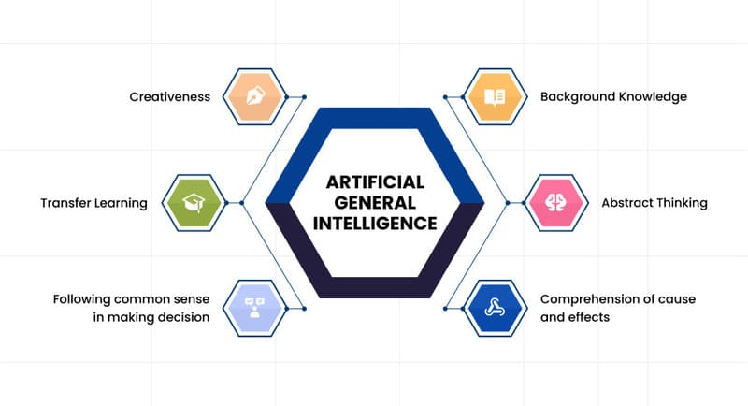
Transfer Learning là một trong các kỹ thuật giúp nhân loại tiến gần hơn tới AGI – Trí tuệ nhân tạo tổng quát

>>> XEM THÊM: Gán nhãn dữ liệu là gì? Data Labeling trong học máy và AI
Cơ chế hoạt động của Transfer Learning
Cách hoạt động của Transfer Learning giống như cách chúng ta học: khi đã biết chơi đàn guitar, việc học đàn ukulele sẽ dễ dàng hơn nhiều. Transfer Learning chuyển giao tri thức từ một tập dữ liệu lớn (thường dễ thu thập) sang một bài toán mới, giúp giảm thiểu việc phải dựng mô hình lại từ đầu, tiết kiệm tài nguyên huấn luyện.
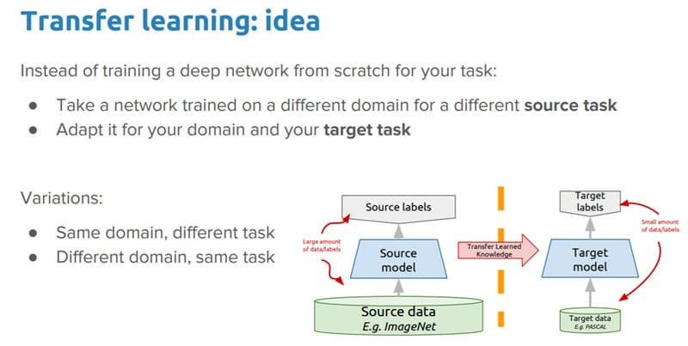
Ý tưởng hình thành Transfer Learning

Các mạng CNN trong Transfer Learning hoạt động như một bộ trích xuất đặc trưng (feature extractor), với nhiều tầng trích lọc theo các mức độ khác nhau. Các Convolutional Layers đầu tiên phát hiện đặc trưng bậc thấp, chung chung như các nét ngang, dọc và cạnh của ảnh. Các Convolutional Layers cuối cùng phát hiện đặc trưng bậc cao được tổng hợp từ đặc trưng bậc thấp, tạo nên những đặc trưng có sức mạnh phân loại tốt hơn.
Mô hình Transfer Learning thường gồm hai phần chính:
Phần nền tảng (Base Network): Được trích xuất từ pretrained-model sau khi loại bỏ các fully connected layers ở trên cùng, có tác dụng trích lọc đặc trưng.
Phần kết nối đầy đủ (Fully Connected Layers): Phần mới được thêm vào sau Base Network để giảm chiều dữ liệu và tính toán phân phối xác suất cho các lớp của bài toán mới sao cho số lượng units ở output bằng với số lượng classes.
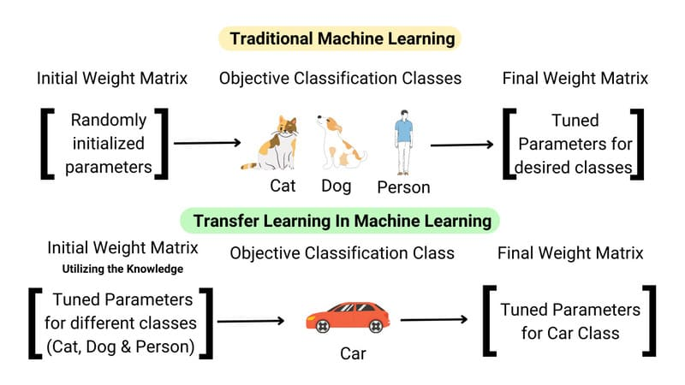
Cách thức hoạt động của Transfer Learning

Khi áp dụng Transfer Learning, ba câu hỏi quan trọng cần được trả lời:
1. Chuyển giao cái gì? – Xác định phần kiến thức nào có thể được chuyển từ nguồn đến mục tiêu, phân biệt đâu là kiến thức đặc thù và đâu là điểm chung giữa hai miền
2. Khi nào nên chuyển giao? – Nhận diện tình huống khi việc chuyển giao có thể gây ra hiệu ứng tiêu cực (negative transfer), làm giảm hiệu suất thay vì cải thiện
3. Cách chuyển giao thế nào? – Xác định phương pháp và kỹ thuật cụ thể để thực hiện chuyển giao kiến thức giữa các miền/nhiệm vụ.
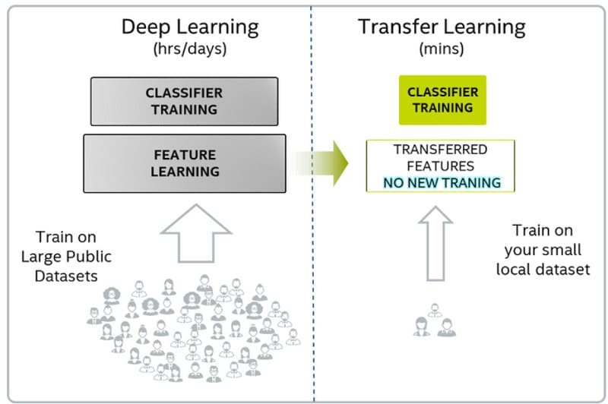
So sánh Transfer Learning vs Deep Learning

>>> XEM THÊM: Khai phá dữ liệu là gì? 9 công cụ và kỹ thuật Data Mining
Các bước trong quy trình Transfer Learning cơ bản
Chọn mô hình pre-trained phù hợp
Đầu tiên, bạn cần lựa chọn một mô hình đã được huấn luyện trước (pre-trained) phù hợp với bài toán của mình. Mô hình này thường đã được huấn luyện trên một tập dữ liệu lớn như ImageNet và có kiến trúc phức tạp. Việc lựa chọn phụ thuộc vào kiến trúc mô hình (cần phù hợp với loại dữ liệu của bạn như CNN cho hình ảnh), tập dữ liệu huấn luyện (nên liên quan đến bài toán của bạn), và độ phức tạp (cân nhắc tài nguyên tính toán cần thiết).
Ví dụ, trong bài thực hành phân loại chó mèo, MobileNet được chọn làm base network vì đã được pre-trained trên bộ dữ liệu ImageNet với 1000 classes khác nhau, bao gồm cả chó và mèo.
Khởi động (Warm up)
Sau khi chọn được mô hình pre-trained, bạn thực hiện “warm up” bằng cách đóng băng (freeze) các layer CNN để giữ nguyên hệ số của chúng. Mục đích là giữ nguyên các đặc trưng bậc cao (high-level features) đã được học từ pretrained-model, vì những đặc trưng này đã được huấn luyện trên bộ dữ liệu có kích thước lớn hơn và có độ chính xác cao.Trong thực hành, ta thực hiện bằng cách thiết lập layer.trainable = False cho các lớp CNN cần đóng băng.
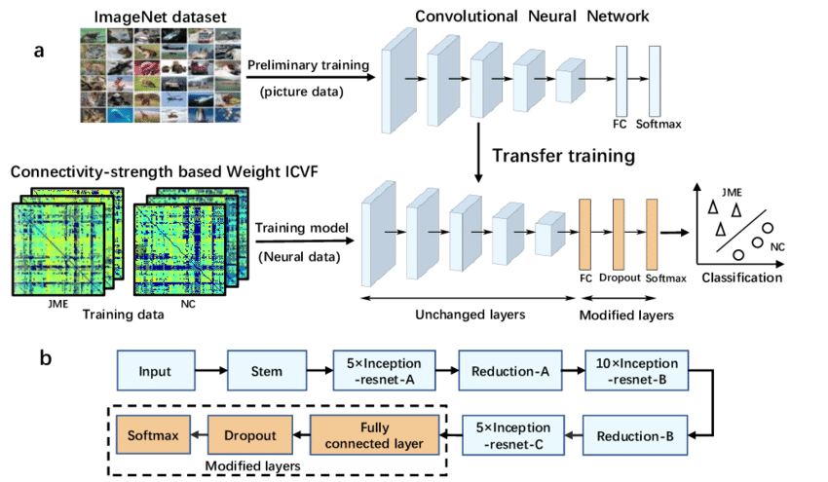
Khởi động (Warm up) trong Transfer Learning

>>> XEM THÊM: Generative AI vs Machine Learning: Những khác biệt chính
Thêm các lớp mới
Để thực hiện nhiệm vụ mới, bạn cần thêm các Fully Connected Layers (hay mạng MLP) vào cuối mô hình pre-trained. Các lớp này sẽ học các đặc trưng cụ thể cho bài toán của bạn, với số lượng units ở output layer phải tương ứng với số lượng classes của bài toán mới. Hệ số của các lớp này được khởi tạo ngẫu nhiên. Trong giai đoạn đầu, nên tập trung huấn luyện các lớp fully connected này, sử dụng đặc trưng từ base network làm đầu vào để giúp mô hình hội tụ nhanh chóng và đạt được độ chính xác khá tốt chỉ sau vài epoch đầu tiên.
Fine-tuning mô hình
Sau khi mô hình đạt ngưỡng tối ưu trên các Fully Connected Layers, thực hiện fine-tuning để cải thiện thêm độ chính xác. Quá trình này bao gồm việc phá băng (unfreeze) các layers của base network và huấn luyện lại mô hình trên toàn bộ các layers với learning rate thấp để giúp mô hình phù hợp hơn với nhiệm vụ mới và giải quyết vấn đề overfitting.
Tuy nhiên, việc fine-tuning nên áp dụng khác nhau tùy theo kích thước dữ liệu: với dữ liệu nhỏ nên chỉ train lại các fully connected layers cuối, với dữ liệu lớn cùng domain nên warm up trước khi fine tuning, và với dữ liệu lớn khác domain nên huấn luyện lại model từ đầu.
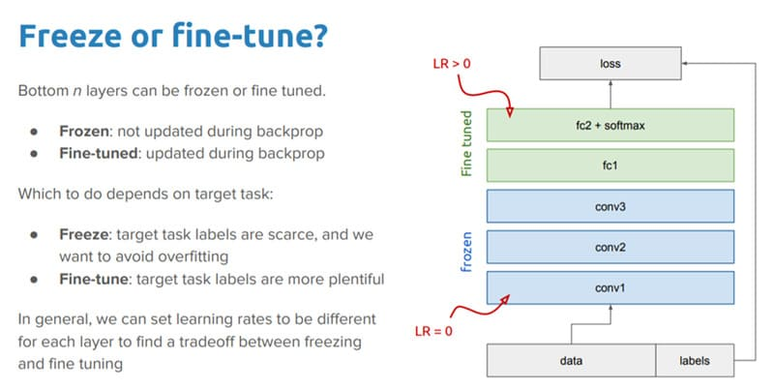
Nên điều chỉnh hay đóng băng mô hình huấn luyện?

Lưu ý: Transfer Learning chỉ thực sự hiệu quả khi hai mô hình có cùng domain, khi dữ liệu huấn luyện pretrained-model lớn hơn so với mô hình cần xây dựng và khi pretrained-model có chất lượng tốt.
>>> XEM THÊM: Khám phá 5 loại Generative Models (mô hình tạo sinh) nổi bật
Các loại Transfer Learning chính
Học chuyển giao (Transfer Learning) trong học máy được chia thành ba loại chính dựa trên mối quan hệ giữa nguồn gốc, đích đến và nhiệm vụ cần thực hiện như sau:
Học chuyển giao quy nạp (Inductive Transfer Learning)
Đây là hình thức học chuyển giao áp dụng khi nhiệm vụ nguồn và đích khác nhau, chẳng hạn như sử dụng mô hình đã được huấn luyện để trích xuất đặc trưng hình ảnh để thực hiện nhiệm vụ phát hiện đối tượng cụ thể.
Inductive Transfer có hai hình thức phổ biến:
Multi-task Learning: Đồng thời học nhiều nhiệm vụ khác nhau (như phân loại và phát hiện đối tượng) trên cùng một tập dữ liệu
Self-taught Learning: Khi dữ liệu nguồn không có sẵn nhãn nhưng dữ liệu đích thì có
Phương pháp này thường chuyển giao thông qua:
Chuyển giao thể hiện (Instance-transfer)
Chuyển giao biểu diễn đặc trưng (Feature-representation-transfer)
Chuyển giao tham số (Parameter-transfer)
Chuyển giao kiến thức quan hệ (Relational-knowledge-transfer)
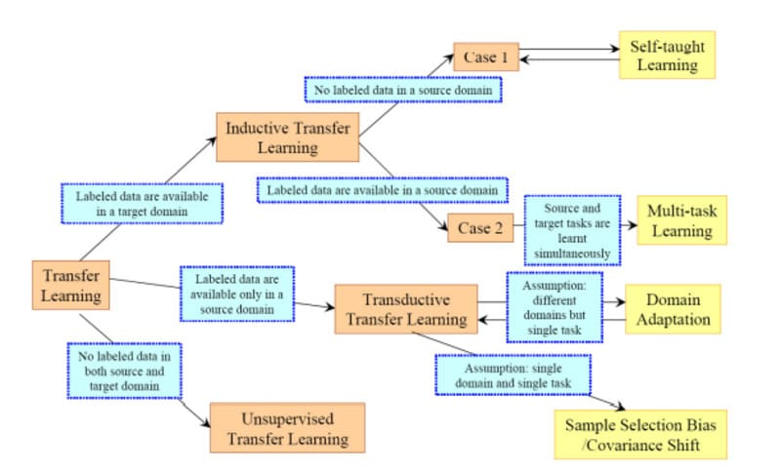
Các loại Transfer Learning chính

>>> XEM THÊM: Top 6 công cụ AI phân tích dữ liệu hàng đầu hiện nay
Học chuyển giao không giám sát (Unsupervised Transfer Learning)
Trong khi Inductive Transfer được xem là học có giám sát (supervised learning), Unsupervised Transfer Learning làm việc hoàn toàn với dữ liệu không có nhãn, thường được ứng dụng khi nhiệm vụ nguồn và đích khác nhau (miền nguồn và đích thường khác nhau nhưng có liên quan).
Ứng dụng phổ biến của phương pháp này là:
Phát hiện gian lận (nhận diện hành vi bất thường bằng cách xác định các mẫu phổ biến trong tập dữ liệu giao dịch không nhãn)
Giảm chiều dữ liệu (Dimensionality Reduction)
Phân cụm (Clustering)
Unsupervised Transfer Learning tập trung vào các kỹ thuật chuyển giao biểu diễn đặc trưng và chuyển giao tham số.
So sánh sự khác biệt giữa các loại Transfer Learning

Học chuyển giao suy diễn (Transductive Transfer Learning)
Diễn ra khi nhiệm vụ nguồn và đích giống nhau, nhưng bộ dữ liệu (hoặc miền) khác nhau. Cụ thể hơn, dữ liệu nguồn thường được gán nhãn trong khi dữ liệu đích không có nhãn.
Các hình thức phổ biến bao gồm:
Domain Adaptation: Áp dụng kiến thức từ một miền dữ liệu sang miền khác cho cùng một nhiệm vụ (chẳng hạn như áp dụng mô hình phân loại văn bản được huấn luyện và kiểm thử trên đánh giá nhà hàng để phân loại đánh giá phim)
Sample Selection Bias: Xử lý vấn đề khi dữ liệu huấn luyện và dữ liệu thực tế có phân phối khác nhau
Covariate Shift: Giải quyết tình huống khi phân phối đầu vào thay đổi nhưng mối quan hệ giữa đầu vào và đầu ra vẫn giữ nguyên
Transductive Transfer Learning sử dụng chuyển giao thể hiện và chuyển giao biểu diễn đặc trưng.
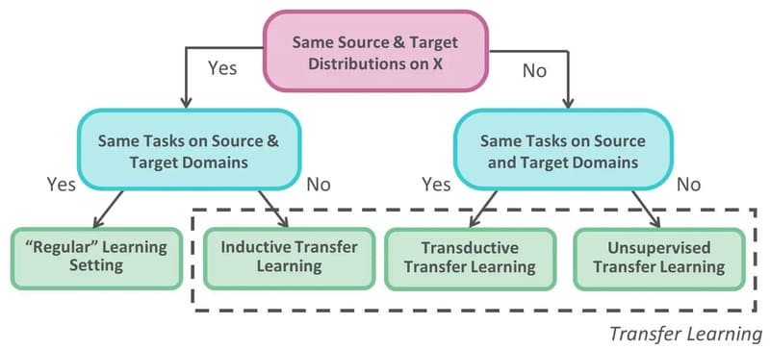
Minh hoạ sự khác nhau giữa các loại Transfer Learning bằng sơ đồ luồng (Flowchart)

Nhìn chung, mỗi loại Transfer Learning có những điều kiện áp dụng và phương pháp chuyển giao tri thức riêng, phù hợp với các tình huống khác nhau về tính khả dụng của dữ liệu có nhãn và mối quan hệ giữa các miền/nhiệm vụ. Việc lựa chọn đúng phương pháp là yếu tố quan trọng để đảm bảo hiệu quả của quá trình chuyển giao kiến thức giữa các mô hình.
Nên ứng dụng loại Transfer Learning nào?

>>> XEM THÊM: AI tạo sinh là gì? Ví dụ về AI tạo sinh và ứng dụng thực tế
So sánh Transfer learning vs Fine-tuning
Transfer learning và finetuning đều tái sử dụng mô hình đã có, nhưng mục đích khác nhau:
Finetuning (tinh chỉnh) là huấn luyện thêm một mô hình trên dữ liệu đặc thù để cải thiện hiệu suất của chính nhiệm vụ ban đầu. Ví dụ: Tạo một mô hình phát hiện đối tượng mục đích chung bằng cách sử dụng các tập hình ảnh lớn như COCO hoặc ImageNet, sau đó đào tạo thêm mô hình kết quả trên một tập dữ liệu nhỏ hơn, có nhãn cụ thể để phát hiện ô tô. (tinh chỉnh mô hình phát hiện đối tượng để phát hiện ô tô)
Transfer Learning (học chuyển giao) là điều chỉnh mô hình để giải quyết nhiệm vụ mới có liên quan. Thay vì tiếp tục cùng một nhiệm vụ, bạn chuyển kiến thức sang bài toán khác.
Nói một cách đơn giản, Finetuning giống việc hoàn thiện kỹ năng hiện có, trong khi Transfer Learning là áp dụng kiến thức đã học vào lĩnh vực mới.
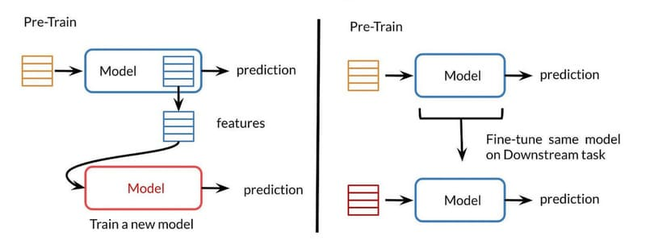
So sánh Transfer learning vs Fine-tuning

Ưu và nhược điểm của Transfer Learning
Ưu điểm
Giảm chi phí tính toán: Transfer Learning giúp giảm thiểu chi phí tính toán khi xây dựng mô hình cho bài toán mới. Bằng cách tận dụng lại các mô hình đã huấn luyện trước đó, phương pháp này giảm đáng kể thời gian huấn luyện, lượng dữ liệu cần thiết, và các tài nguyên tính toán khác. Ví dụ, chúng ta có thể cần ít epochs (số lần đi qua dữ liệu) hơn để đạt được tốc độ học mong muốn, từ đó đẩy nhanh và đơn giản hóa quá trình huấn luyện mô hình.
Hiệu quả với dữ liệu nhỏ: Transfer Learning đặc biệt hữu ích khi đối mặt với khó khăn về thu thập dữ liệu lớn. Các mô hình ngôn ngữ lớn (LLMs) thường đòi hỏi lượng dữ liệu huấn luyện khổng lồ để đạt hiệu suất tối ưu. Việc tạo ra đủ dữ liệu gán nhãn thủ công có thể tốn nhiều thời gian và chi phí, nhưng Transfer Learning giúp giảm đáng kể yêu cầu này.
Tăng khả năng tổng quát hóa: Transfer Learning không chỉ giúp tối ưu mô hình mà còn cải thiện khả năng tổng quát hóa. Bởi quá trình này liên quan đến việc huấn luyện lại mô hình hiện có với dữ liệu mới, mô hình sau khi huấn luyện lại sẽ tích lũy kiến thức từ nhiều tập dữ liệu. Nhờ đó, nó có thể hoạt động tốt hơn trên nhiều loại dữ liệu so với mô hình ban đầu chỉ được huấn luyện trên một loại dữ liệu, giúp giảm hiện tượng overfitting.
Cải thiện accuracy và tốc độ hội tụ: Sử dụng Transfer Learning mang lại điểm khởi đầu accuracy tốt hơn, tốc độ tăng accuracy nhanh hơn, và đường tiệm cận của độ chính xác tối ưu cao hơn. Mô hình có thể đạt được độ chính xác cao với ít epochs huấn luyện hơn so với huấn luyện từ đầu.
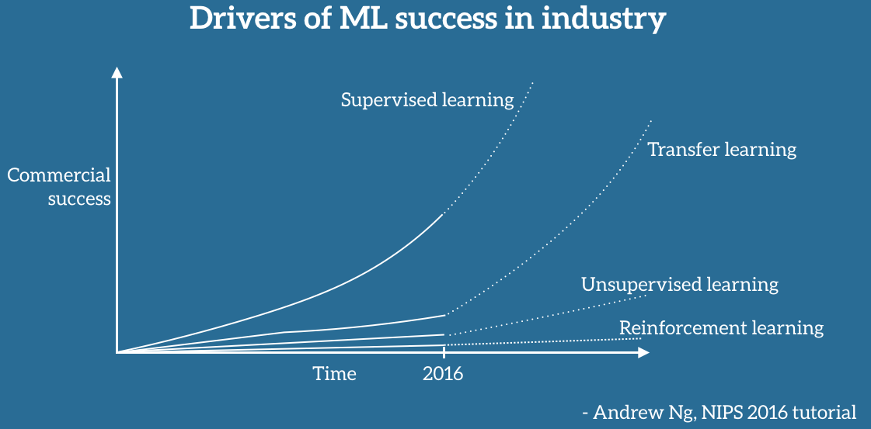
Tranfer Learning là yếu tố góp phần cho sự thành công của quá trình thương mại hoá Machine Learning

>>> XEM THÊM: Retrieval-Augmented Generation nâng cao chất lượng phản hồi cho LLMs
Nhược điểm
Nguy cơ chuyển giao tiêu cực (negative transfer): Transfer Learning hoạt động tốt nhất khi ba điều kiện được đáp ứng: (1) các nhiệm vụ học tập tương tự nhau, (2) phân phối dữ liệu nguồn và đích không quá khác biệt, và (3) mô hình tương tự có thể áp dụng cho cả hai nhiệm vụ. Khi các điều kiện này không được đáp ứng, Transfer Learning có thể ảnh hưởng tiêu cực đến hiệu suất mô hình, gọi là chuyển giao tiêu cực.
Thiếu tiêu chuẩn đánh giá sự tương đồng: Hiện tại không có tiêu chuẩn phổ biến để xác định độ tương đồng giữa các nhiệm vụ cho Transfer Learning. Mặc dù có một số nghiên cứu đề xuất các phương pháp đánh giá khác nhau để dự đoán sự tương đồng giữa các tập dữ liệu và nhiệm vụ học máy, nhưng vẫn chưa có tiêu chí chung được chấp nhận rộng rãi.
Giới hạn về domain: Transfer Learning chỉ nên áp dụng giữa hai mô hình có cùng domain. Nếu pretrained-model và mô hình cần huấn luyện không có chung domain về dữ liệu, các đặc trưng học được từ bộ feature extractor của mô hình gốc sẽ không thực sự hữu ích trong việc phân loại của mô hình mới.
Phụ thuộc vào chất lượng của pretrained-model: Pretrained-model phải là mô hình có chất lượng tốt và được huấn luyện trên tập dữ liệu lớn hơn tập dữ liệu của mô hình cần xây dựng. Nếu không, các đặc trưng học được từ mô hình gốc sẽ không đủ tổng quát để giúp ích cho việc phân loại dữ liệu của mô hình mới.
Không thay thế được kỹ thuật xử lý dữ liệu: Việc chuyển giao kiến thức từ một miền này sang miền khác không thể bù đắp cho tác động tiêu cực của dữ liệu chất lượng kém. Các kỹ thuật tiền xử lý và kỹ thuật đặc trưng, như tăng cường dữ liệu và trích xuất đặc trưng, vẫn cần thiết khi sử dụng Transfer Learning.
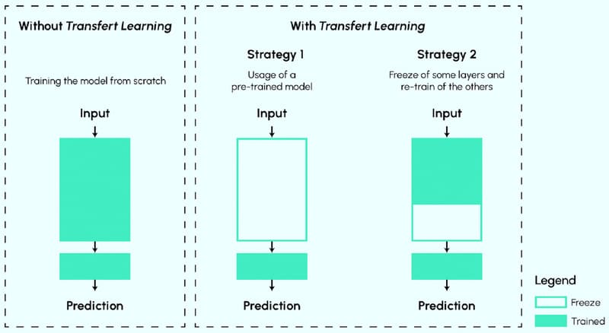
Nhờ Transfer Learning, các nhà khoa học dữ liệu không cần phải huấn luyện mô hình lại từ đầu, tiết kiệm tài nguyên và thời gian đáng kể

>>> XEM THÊM: Data Leakage là gì? Cách ngăn chặn rò rỉ dữ liệu khi triển khai Generative AI cho doanh nghiệp
Ứng dụng của Transfer Learning là gì?
Transfer learning được ứng dụng rộng rãi trong nhiều lĩnh vực của học máy và trí tuệ nhân tạo. Dưới đây là những ứng dụng chính của kỹ thuật này:
Xử lý ngôn ngữ tự nhiên (Natural Language Processing – NLP): Một vấn đề nổi bật ảnh hưởng đến transfer learning trong NLP là sự không khớp về đặc trưng. Các đặc trưng trong các miền khác nhau có thể mang những ý nghĩa khác nhau (ví dụ: từ “light” có thể chỉ trọng lượng nhẹ hoặc ánh sáng). Sự khác biệt này ảnh hưởng đến các tác vụ như phân loại cảm xúc và mô hình ngôn ngữ. Các mô hình dựa trên deep learning, đặc biệt là word embeddings, cho thấy tiềm năng khắc phục vấn đề này vì chúng có thể nắm bắt đầy đủ các mối quan hệ ngữ nghĩa và định hướng cho các tác vụ thích ứng miền.
Thị giác máy tính (Computer Vision): Do khó khăn trong việc thu thập đủ dữ liệu được gán nhãn thủ công cho các tác vụ thị giác máy tính đa dạng, nhiều nghiên cứu đã tập trung vào ứng dụng transfer learning với mạng nơ-ron tích chập (CNNs). Một ví dụ đáng chú ý là ResNet, một kiến trúc mô hình được huấn luyện trước, đã chứng minh hiệu suất cải thiện trong các tác vụ phân loại hình ảnh và phát hiện đối tượng. Nghiên cứu gần đây về bộ dữ liệu ImageNet nổi tiếng cho transfer learning cho thấy rằng (trái với quan niệm phổ biến trong lĩnh vực thị giác máy tính) chỉ cần các tập con nhỏ của bộ dữ liệu này là đủ để huấn luyện các mô hình có khả năng tổng quát hóa đáng tin cậy. Nhiều hướng dẫn về transfer learning cho thị giác máy tính sử dụng cả ResNet và ImageNet với thư viện keras của TensorFlow.
Dự báo độ chính xác cao hơn với ít dữ liệu: Transfer learning đặc biệt hiệu quả trong trường hợp dữ liệu có kích thước nhỏ. Trong bài toán phân loại chó và mèo, nếu huấn luyện từ đầu sẽ tốn nhiều epochs hơn để đạt độ chính xác cao. Tuy nhiên, khi tận dụng pretrained-model, sẽ cần ít epochs huấn luyện hơn để đạt độ chính xác mong muốn. Theo đồ thị so sánh hiệu suất, transfer learning mang lại ba lợi thế: điểm khởi đầu accuracy tốt hơn, tốc độ tăng accuracy nhanh hơn, và đường tiệm cận của độ chính xác tối ưu cao hơn.
Cải thiện mô hình với dữ liệu nhỏ không đại diện: Một trong những nguyên nhân khiến mô hình dự báo kém là dữ liệu có kích thước quá nhỏ không đủ đại diện. Ví dụ như bài toán phân loại chó và mèo với chỉ 100 ảnh từ Việt Nam, không thể đại diện cho toàn bộ loài chó và mèo trên thế giới. Transfer learning giúp mô hình học được các đặc trưng tổng quát từ dữ liệu lớn, từ đó cải thiện khả năng dự báo trên dữ liệu mới.
Các ứng dụng nổi bật của học chuyển giao Transfer Learning

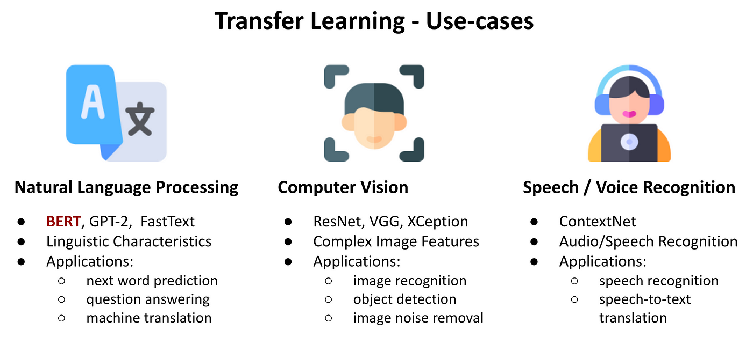

Tóm lại, với khả năng tận dụng tri thức từ các mô hình đã huấn luyện trước đó, Transfer Learning giúp tiết kiệm đáng kể thời gian và tài nguyên tính toán. Dù có nguy cơ chuyển giao tiêu cực và giới hạn về domain, Transfer Learning vẫn là chiến lược hiệu quả trong xử lý ngôn ngữ tự nhiên và thị giác máy tính. Khi AI tiếp tục phát triển, Transfer Learning sẽ càng đóng vai trò quan trọng trong việc tạo ra các giải pháp học máy hiệu quả, đặc biệt trong bối cảnh nguồn dữ liệu có nhãn còn hạn chế.
>>> XEM THÊM:

